エビデンス→
 | No | 共通ケース | TLDX
共通ケース | 1.0

 | 1.1 |  | 移行前

 |  |  | 移行後

 | 2.0

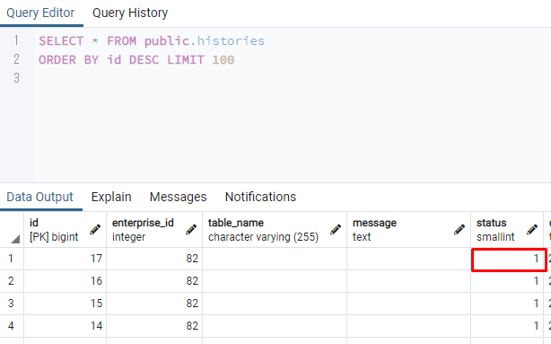

 | 2.1

 | 2.2

 | 3.0

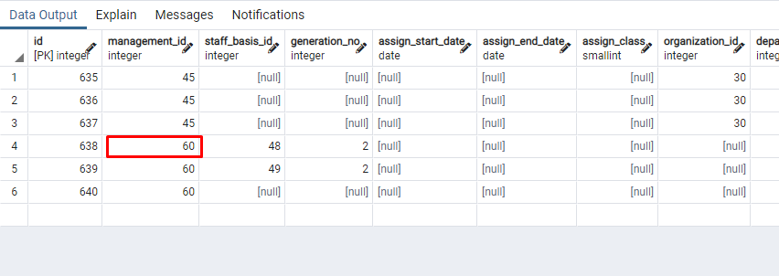

 | 3.1

個別ｹｰｽ | 1.0

 | 1.1

 | 1.2

 | 1.3

 | 1.4

 | 1.5

 | 1.6

 | 1.7

 | 1.8

 | 1.9

 | 1.10
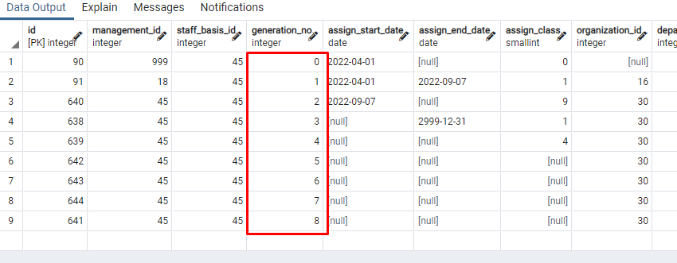

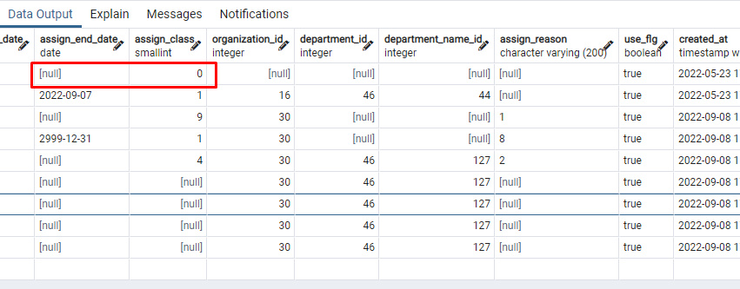
 | 1.11

 | 1.12

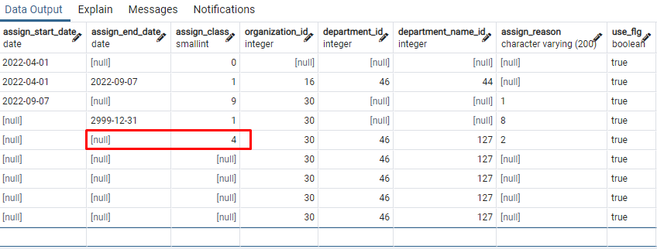

 | 1.13

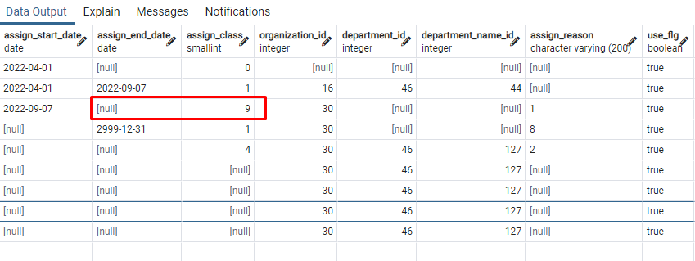

 | 1.14

 | 1.15
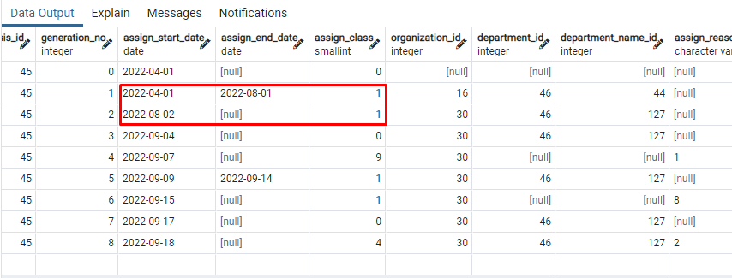

 | 1.16
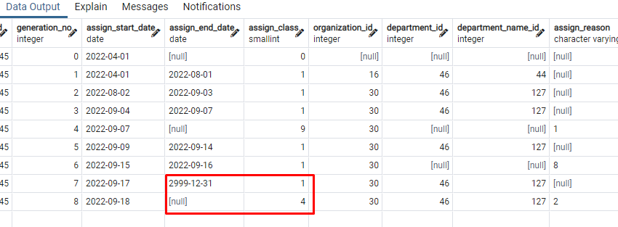

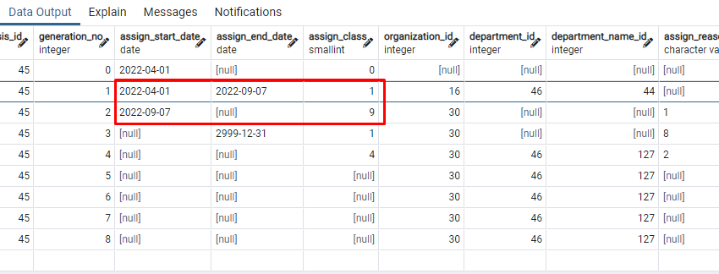

 | 1.17

 | 1.18

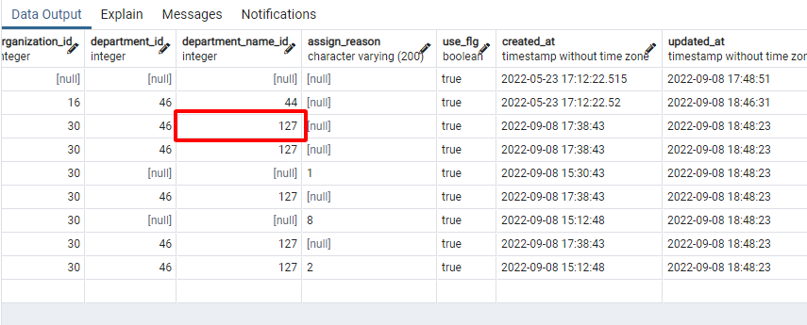
 | 2.19

 | 1..20

 | 1.21
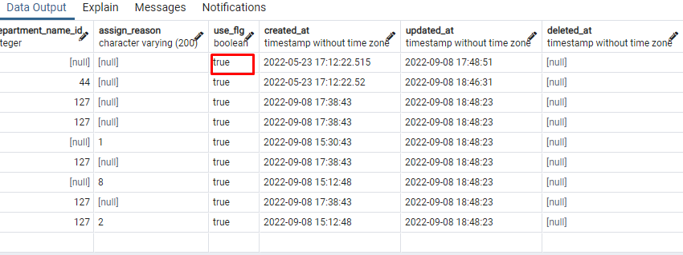

 | 1.22-1.24
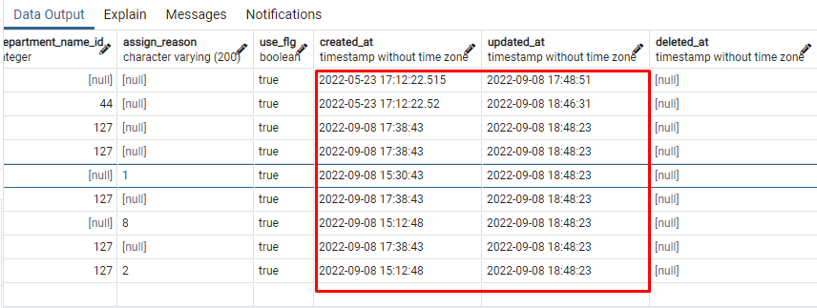

 | 1.25

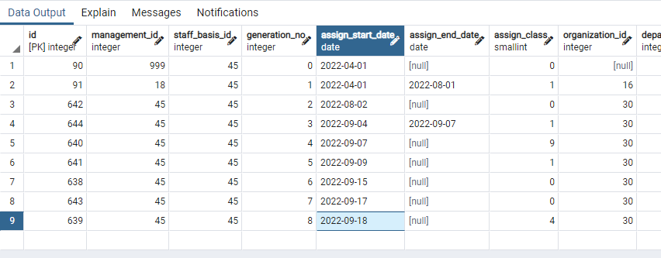
 | 2..0→2.1

 | 2.2

 | 2.3

 | 2.4

 | 2.5

 | 2.6

 | 2.7

 | 2.8

 | 2.9

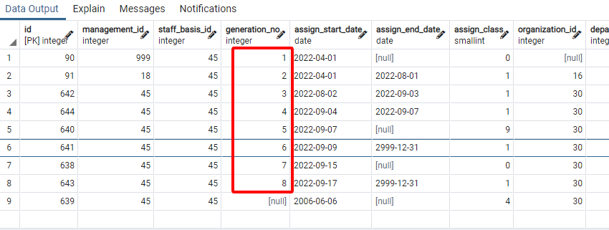
 | 2..10

 | 2.11

 | 2.12

 | 2.13

 | 2.14
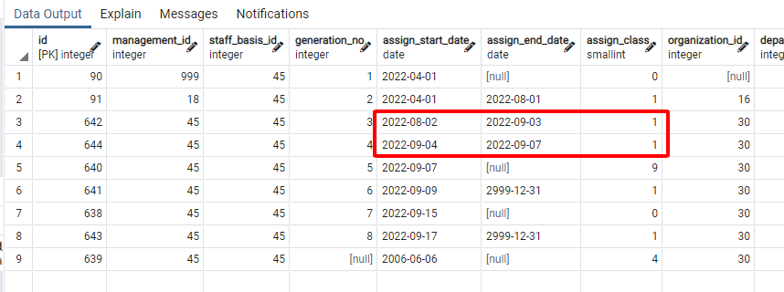

 | 2.15

 | 2.16

 | 2.17

 | 2.18
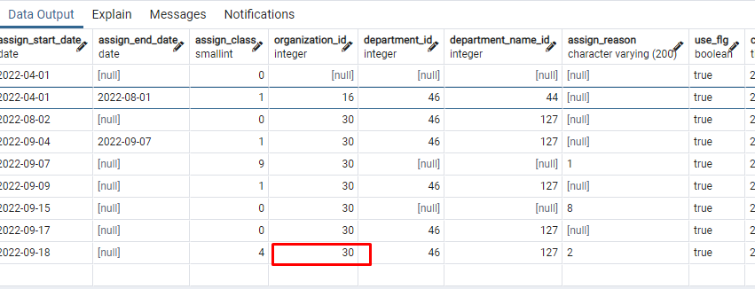

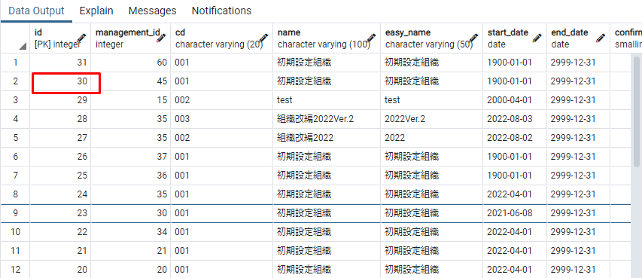

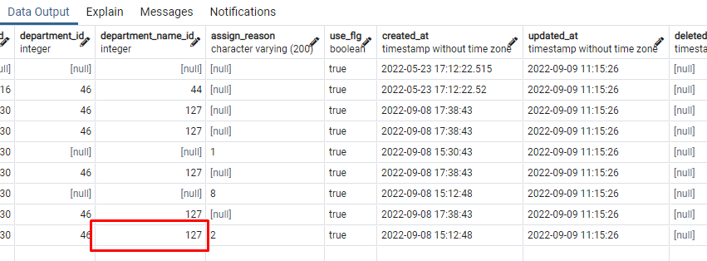
 | 2.19

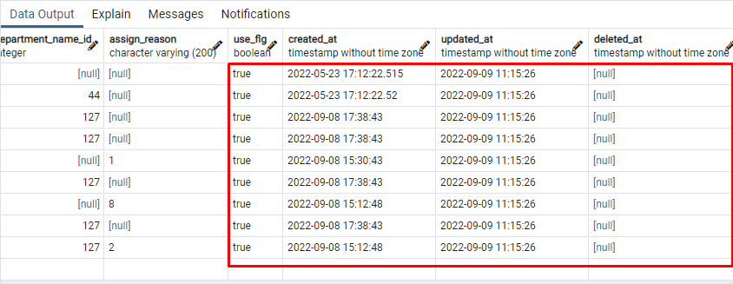
 | 2..20→2.23

